Công Thức Game Bán Hàng
CÔNG THỨC TÍNH TOÁN GAME BÁN HÀNG RONG

THÔNG SỐ ĐẦU VÀO
Số lượng thực phẩm (Q) | 100 | cây
Giá mua (P_buy) | 10 | đồng
Giá bán gốc (P_base) | 15 | đồng
Thời gian bán gốc (T_base) | 10 | giây
Uy tín (U) | 50 | điểm
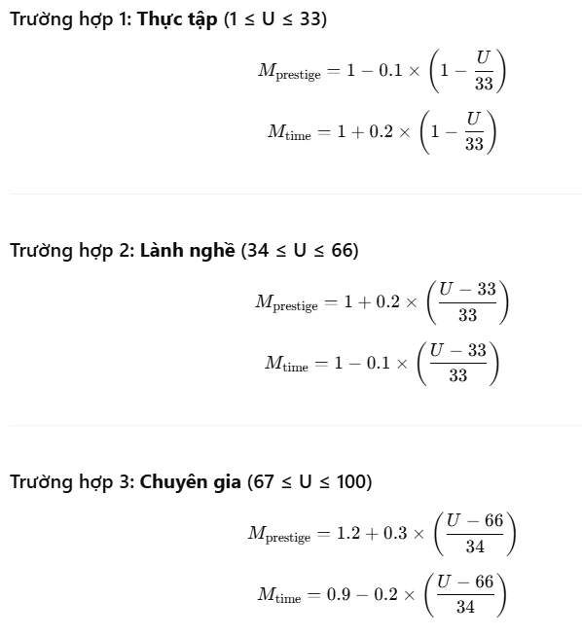
Hệ số khu vực (M_zone) | 1.2
Độ nguy hiểm (D) | 0 | %
Level xe (L) | 1
Hệ số random (R) | 1.1

 |  |  | Q: số lượng thực phẩm bán ra P base : giá bán cơ bản mỗi đơn vị P buy: giá mua mỗi đơn vị M prestige : hệ số theo uy tín M zone: hệ số khu vực (thuận lợi) M danger: hệ số nguy hiểm (khu vực càng nguy hiểm, lợi nhuận càng cao) T base : thời gian gốc bán 1 đơn vị M time: hệ số theo uy tín ảnh hưởng đến time L: level của xe (1 lv - 5%) U[1,100] là điểm uy tín chia 3 trường hợp D[0,100] là % độ nguy hiểm R là chỉ số random
HỆ SỐ TÍNH TOÁN
M_prestige | 1.103030303 | Hệ số uy tín
M_time | 0.94848484848 | Hệ số thời gian theo uy tín
M_danger | 1 | Hệ số nguy hiểm

KẾT QUẢ TÍNH TOÁN
Giá bán cuối cùng (P_final) | 21.84 | đồng
Lợi nhuận/đơn vị | 11.84 | đồng
Tổng lợi nhuận | 1184 | đồng
Tổng doanh thu | 2184 | đồng
Tổng chi phí | 1000 | đồng
Thời gian bán | 15.808080808 | phút
Thời gian bán/đơn vị | 9.4848484848 | giây

